Cuadro-16
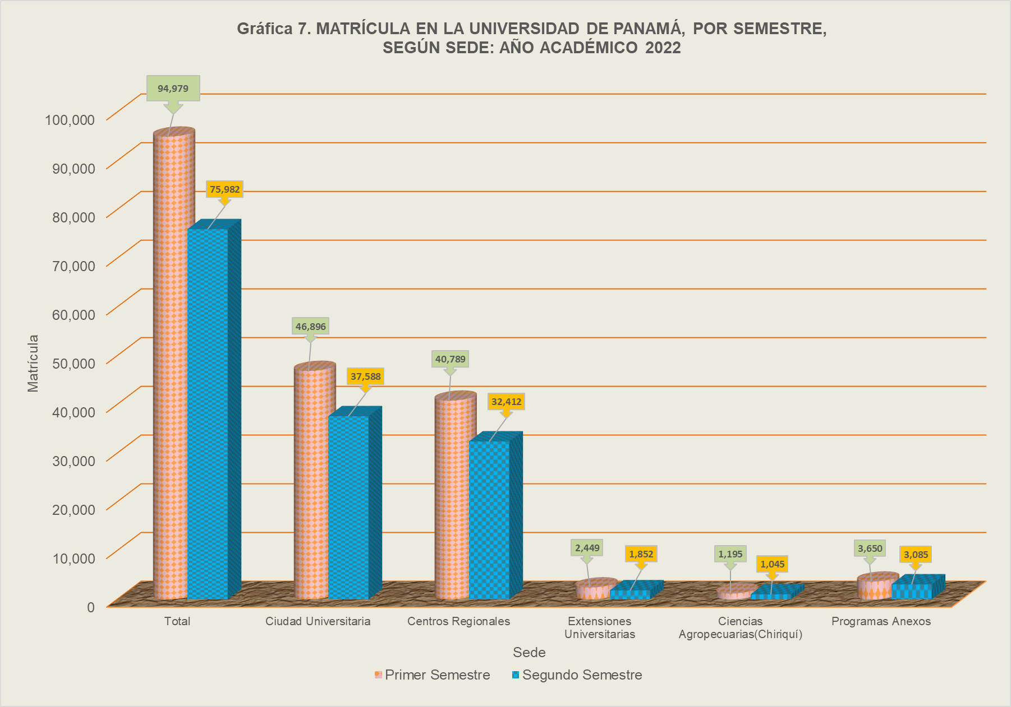
Cuadro 16. MATRÍCULA DE PREGRADO EN LA UNIVERSIDAD DE PANAMÁ, POR SEMESTRE, SEGÚN
SEDE, FACULTAD Y UBICACIÓN: AÑOS ACADEMICOS 2016 A 2022.

Sede, Facultad y Ubicación | 2016 (a) |  | 2017 |  | 2018 |  | 2019 |  | 2020 |  | 2021 |  | 2022
 | Primero | Segundo | Primero | Segundo | Primero | Segundo | Primero | Segundo | Primero | Segundo | Primero | Segundo | Primero | Segundo

TOTAL | 58,189 | 51,171 | 63,091 | 54,407 | 66,549 | 58,619 | 71,734 | 63,051 | 75,221 | 69,790 | 90,548 | 80,389 | 94,979 | 75,982

Disminución Porcentual entre Semestres | - | -12.1 | - | -13.8 | - | -11.9 | - | -12.1 | - | -7.2 | - | -11.2 | - | -20.0

Ciudad Universitaria | 28,911 | 25,468 | 30,387 | 26,132 | 31,849 | 28,058 | 33,622 | 30,000 | 36,117 | 34,291 | 43,989 | 39,947 | 46,896 | 37,588

Administración de Empresas y Contabilidad | 6,936 | 5,811 | 6,737 | 5,450 | 6,863 | 5,845 | 7,180 | 6,157 | 7,893 | 7,469 | 9,405 | 8,478 | 10,130 | 7,779
Administración Pública | 2,195 | 2,152 | 2,283 | 1,975 | 2,359 | 2,078 | 2,735 | 2,304 | 3,115 | 2,785 | 3,952 | 3,474 | 4,399 | 3,307
Arquitectura | 3,064 | 2,763 | 3,274 | 2,888 | 3,387 | 3,030 | 3,340 | 3,090 | 3,204 | 3,184 | 3,621 | 3,373 | 3,787 | 3,134
Bellas Artes | 916 | 770 | 1,065 | 935 | 1,107 | 963 | 1,197 | 1,065 | 1,358 | 1,277 | 1,519 | 1,335 | 1,387 | 1,154
Ciencias Agropecuarias | 690 | 615 | 752 | 682 | 815 | 701 | 832 | 771 | 892 | 913 | 1,164 | 1,064 | 1,214 | 1,049
Ciencias de la Educación | 1,500 | 1,342 | 1,616 | 1,475 | 1,817 | 1,700 | 2,102 | 1,932 | 2,215 | 2,112 | 2,920 | 2,761 | 3,110 | 2,543
Ciencias Naturales y Exactas | 1,112 | 927 | 1,255 | 1,098 | 1,452 | 1,295 | 1,645 | 1,441 | 1,743 | 1,744 | 2,421 | 2,152 | 2,637 | 2,202
Comunicación Social | 1,609 | 1,366 | 1,656 | 1,409 | 1,698 | 1,477 | 1,705 | 1,489 | 1,815 | 1,719 | 2,193 | 1,986 | 2,258 | 1,650
Derecho y Ciencias Políticas | 1,819 | 1,669 | 1,957 | 1,706 | 1,939 | 1,790 | 2,091 | 2,039 | 2,381 | 2,360 | 3,112 | 2,885 | 3,422 | 2,809
Economía | 1,201 | 961 | 1,298 | 1,004 | 1,405 | 1,121 | 1,326 | 1,080 | 1,569 | 1,353 | 1,884 | 1,671 | 1,967 | 1,407
Enfermería | 645 | 579 | 644 | 581 | 719 | 640 | 695 | 672 | 745 | 688 | 825 | 839 | 800 | 747
Farmacia | 756 | 645 | 754 | 670 | 773 | 709 | 782 | 737 | 827 | 794 | 954 | 900 | 1,013 | 899
Humanidades | 2,119 | 1,802 | 2,433 | 2,028 | 2,730 | 2,340 | 3,057 | 2,669 | 3,375 | 3,076 | 4,399 | 3,798 | 4,791 | 3,723
Informática, Electrónica y Comunicación | 975 | 755 | 1,009 | 820 | 1,077 | 969 | 1,260 | 1,047 | 1,334 | 1,272 | 1,695 | 1,511 | 2,048 | 1,461
Ingeniería | 649 | 615 | 741 | 649 | 787 | 647 | 669 | 623 | 639 | 559 | 709 | 635 | 808 | 743
Medicina | 1,565 | 1,579 | 1,657 | 1,595 | 1,644 | 1,595 | 1,722 | 1,706 | 1,781 | 1,731 | 1,788 | 1,722 | 1,804 | 1,722
Medicina Veterinaria | 255 | 245 | 253 | 237 | 266 | 231 | 283 | 264 | 254 | 255 | 277 | 278 | 296 | 286
Odontología | 357 | 357 | 392 | 372 | 389 | 354 | 376 | 345 | 365 | 355 | 430 | 395 | 329 | 317
Psicología | 548 | 515 | 611 | 558 | 622 | 573 | 625 | 569 | 612 | 645 | 721 | 690 | 696 | 656

Ciencias Agropecuarias-Chiriquí | 809 | 727 | 882 | 779 | 992 | 918 | 1,026 | 905 | 1,134 | 993 | 1,230 | 1,146 | 1,195 | 1,045

Centros Regionales Universitarios | 26,040 | 24,157 | 28,409 | 24,481 | 29,401 | 25,781 | 32,241 | 27,908 | 32,916 | 30,129 | 39,061 | 34,210 | 40,789 | 32,412

Azuero | 2,614 | 2,420 | 2,667 | 2,305 | 2,613 | 2,364 | 2,758 | 2,420 | 2,593 | 2,515 | 3,239 | 2,904 | 3,357 | 2,812
Bocas del Toro | 2,521 | 2,391 | 2,704 | 2,226 | 2,219 | 1,850 | 2,336 | 1,990 | 2,539 | 2,180 | 3,100 | 2,611 | 3,206 | 2,398
Coclé | 2,269 | 1,988 | 2,669 | 2,275 | 2,923 | 2,497 | 3,075 | 2,675 | 3,349 | 3,033 | 4,305 | 3,648 | 4,583 | 3,792
Colón | 4,660 | 4,215 | 5,573 | 4,755 | 6,048 | 5,236 | 7,093 | 5,997 | 7,427 | 6,689 | 8,622 | 7,506 | 8,892 | 6,527
Darién | 860 | 886 | 838 | 757 | 826 | 844 | 956 | 793 | 713 | 543 | 707 | 691 | 812 | 622
Los Santos | 1,192 | 1,307 | 1,301 | 1,131 | 1,266 | 1,125 | 1,359 | 1,180 | 1,374 | 1,263 | 1,631 | 1,374 | 1,710 | 1,360
Panamá Este | 490 | 645 | 498 | 476 | 557 | 530 | 867 | 736 | 782 | 774 | 963 | 792 | 1,031 | 819
Panamá Oeste | 3,728 | 3,126 | 4,027 | 3,493 | 4,423 | 3,898 | 4,776 | 4,207 | 4,984 | 4,703 | 5,791 | 5,094 | 6,094 | 4,822
San Miguelito | 3,481 | 2,896 | 3,722 | 3,190 | 4,002 | 3,404 | 4,401 | 3,735 | 4,491 | 4,044 | 5,203 | 4,616 | 5,219 | 4,296
Veraguas | 4,225 | 4,283 | 4,410 | 3,873 | 4,524 | 4,033 | 4,620 | 4,175 | 4,664 | 4,385 | 5,500 | 4,974 | 5,885 | 4,964

Extensiones Universitarias | 971 | 819 | 1,173 | 938 | 1,697 | 1,489 | 1,922 | 1,621 | 2,028 | 1,769 | 2,331 | 1,860 | 2,449 | 1,852

Aguadulce | 714 | 596 | 731 | 563 | 650 | 559 | 725 | 557 | 707 | 599 | 764 | 665 | 885 | 639
Arraiján (1) | - | - | - | - | - | - | 60 | 41 | 57 | 86 | 88 | 86 | 189 | 103
Ocú | - | - | 162 | 139 | 164 | 136 | 150 | 142 | 169 | 157 | 237 | 159 | 238 | 226
Soná | 257 | 223 | 280 | 236 | 376 | 339 | 407 | 383 | 464 | 409 | 554 | 424 | 465 | 359
Tortí (2) | - | - | - | - | 507 | 455 | 580 | 498 | 631 | 518 | 688 | 526 | 672 | 525

PROGRAMAS ANEXOS | 1,458 | - | 2,240 | 2,077 | 2,610 | 2,373 | 2,923 | 2,617 | 3,026 | 2,608 | 3,937 | 3,226 | 3,650 | 3,085

Ocú - (Azuero) | 180 | - | - | - | - | - | - | - | - | - | - | - | - | -
Chiriquí Grande - (Bocas del Toro) | 123 | - | 273 | 231 | 391 | 328 | 381 | 344 | 368 | 280 | 397 | 331 | 438 | 417
Isla Colón - (Bocas del Toro) | - | - | - | - | 11 | 7 | 10 | 9 | 2 | 9 | 23 | 19 | 20 | 16
Kankintú - (Bocas del Toro) | 118 | - | 304 | 306 | 395 | 359 | 496 | 446 | 581 | 534 | 661 | 532 | 565 | 433
Kusapín - (Bocas del Toro) | - | - | - | - | 236 | 228 | 270 | 260 | 289 | 250 | 380 | 292 | 340 | 303
Las Tablas - (Bocas del Toro) | - | - | - | - | 240 | 244 | 265 | 237 | 152 | 196 | 143 | 101 | 85 | 4
Antón - (Coclé) | - | - | - | - | - | - | - | - | - | - | - | - | - | -
Olá - (Coclé) | 9 | - | 8 | 14 | 2 | - | - | - | - | - | - | - | - | -
San Miguel Centro - (Coclé) | 10 | - | 9 | 9 | 9 | 9 | 8 | - | - | - | - | - | - | -
Nombre de Dios - (Colón) | 88 | - | 84 | 73 | 47 | 34 | 21 | 27 | 17 | 22 | 8 | 16 | 25 | 17
Portobelo - (Colón) | 58 | - | 74 | 75 | 111 | 103 | 212 | 195 | 275 | 246 | 264 | 243 | 242 | 216
Río Indio - (Colón) | 51 | - | 54 | 52 | 59 | 60 | 87 | 64 | 130 | 99 | 121 | 105 | 110 | 95
Tortí - (Chepo) | 190 | - | 405 | 343 | - | - | - | - | - | - | - | - | - | -
Garachiné - (Darién) | - | - | 9 | 9 | 44 | 29 | 19 | 13 | 31 | 16 | 51 | 44 | 12 | 15
Lajas Blancas - (Darién) | - | - | 25 | 21 | 18 | 15 | 15 | 15 | 13 | - | 13 | 1 | 10 | 10
Sambú - (Darién) | - | - | 33 | 29 | 14 | 19 | 10 | - | 1 | 9 | - | - | 42 | 29

Cuadro 16. MATRÍCULA DE PREGRADO EN LA UNIVERSIDAD DE PANAMÁ, POR SEMESTRE, SEGÚN
SEDE, FACULTAD Y UBICACIÓN: AÑOS ACADEMICOS 2016 A 2022 (Conclusión)

Sede, Facultad y Ubicación | 2016 (a) |  | 2017 |  | 2018 |  | 2019 |  | 2020 |  | 2021 |  | 2022
 | Primero | Segundo | Primero | Segundo | Primero | Segundo | Primero | Segundo | Primero | Segundo | Primero | Segundo | Primero | Segundo

Unión Chocó - (Darién) | - | - | 27 | 24 | 9 | 16 | 15 | 15 | 1 | 5 | 7 | - | - | -
Yaviza - (Darién) | - | - | 14 | 14 | 14 | 9 | 1 | 3 | 8 | - | - | - | - | -
Macaracas - (Los Santos) | 111 | - | 151 | 148 | 154 | 122 | 118 | 106 | 129 | 113 | 183 | 167 | 205 | 166
Tonosí - (Los Santos) | 86 | - | 83 | 80 | 82 | 74 | 89 | 85 | 87 | 83 | 57 | 47 | 77 | 63
Cartí - (Guna Yala) | 12 | - | - | 18 | 15 | 15 | 15 | - | - | - | - | - | 69 | 65
Narganá - (Guna Yala) | 16 | - | - | - | - | - | - | - | - | - | 1 | - | 115 | 108
Ustúpu - (Guna Yala) | - | - | 22 | 20 | 58 | 52 | 100 | 93 | 209 | 157 | 458 | 352 | 378 | 309
Cañazas - (Veraguas) | - | - | 33 | 33 | 28 | 27 | 36 | 34 | 52 | 40 | 37 | 24 | 9 | -
Centro Penitenciario Santiago-(Veraguas) | - | - | - | - | - | - | - | - | 30 | - | 15 | 24 | 12 | 7
Cerro Puerco - (Veraguas) | 98 | - | 202 | 173 | 186 | 180 | 233 | 183 | 183 | 146 | 331 | 306 | 223 | 267
Guabal -(Veraguas) | 123 | - | 183 | 181 | 205 | 187 | 197 | 192 | 143 | 126 | 247 | 185 | 267 | 200
Sitio Prado - (Veraguas) | 185 | - | 247 | 224 | 282 | 256 | 325 | 296 | 325 | 277 | 540 | 437 | 406 | 345

(a) La matrícula de los Programas Anexos, están incluidos dentro de la matrícula de los Centros Regionales a la cual se encuentran adscritos.
(1) Se aprobó la creación de la Extensión Universitaria de Arraiján en reunión de Consejo Académico No.34-17,celebrada el 13 de diciembre de 2017.
Inicia funciones como Extensión a partir del primer semestre, 2019. Anteriormente funcionaba como Programa Anexo.
(2) Se aprobó la creación de la Extensión Universitaria de Tortí, en reunión de Consejo Académico N° 18-18, celebrada el 25 de abril de 2018.

